学术创新奖
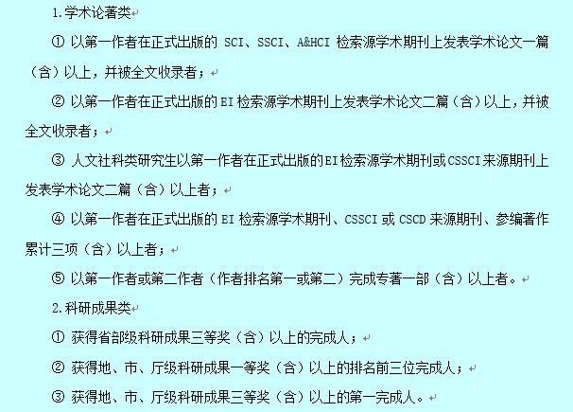
研究生学术创新奖拟上报名单
说明：研究生学术创新奖由学院上报学校审核，最终结果由学校进行评选，该名单为提交学校评选名单。
班级 | 学号 | 备注
研材料182班 | 3180340
 | 3180336
 | 3180351
 | 3180347
 | 3180361
 | 3180339
 | 3180334
 | 3180343
 | 3180363
研材料183班 | 3180365
 | 3180376
 | 3180377
 | 3180380
 | 3180385
 | 3180391
 | 3180392
 | 3180395
 | 3180368
研材料184班 | 2160140
 | 2170119
 | 2170121
 | 2170123
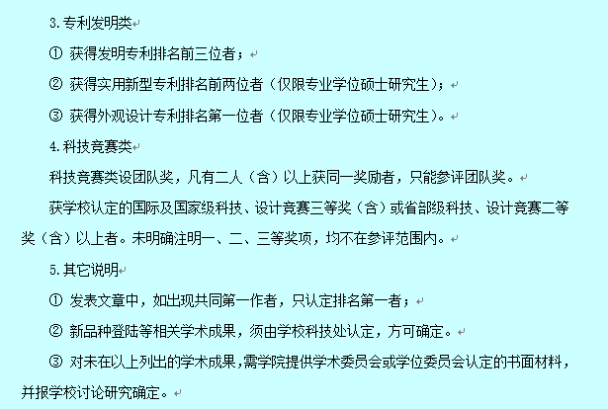
 | 2170124
 | 2170139
 | 2170141
 | 2180129
 | 2180131
 | 2180132
 | 2180133
 | 2180139
 | 2180141
 | 2180143
 | 2180145
 | 2180146
 | 2180148
 | 2180153
 | 2180157
 | 2180159
 | 2180160
 | 2180142
 | 2180153
研材料191班 | 7190364 | 团队奖
研材料194班 | 2190134
 | 2190137
 | 2190138
 | 2190140
 | 2190144
 | 2190150
 | 2190154
 | 2190155
 | 2190157
 | 2190158
 | 2190160
 | 2190162
 | 2190161
 | 2190163
 | 2190164
 | 2190168
 | 2190169
 | 2190170
 | 2190173
 | 2190174
 | 2190145
 | 2190148
 | 2190166
 | 2190171
研材料204班 | 2200129
 | 2200134
 | 2200135
 | 2200136
 | 2200131
 | 2200147
 | 2200149
 | 2200152
 | 2200154
 | 2200155
 | 2200156
 | 2200161
 | 2200162
 | 2200163
 | 2200164
 | 2200165
 | 2200166
 | 2200172

